F02.CFG-Paths
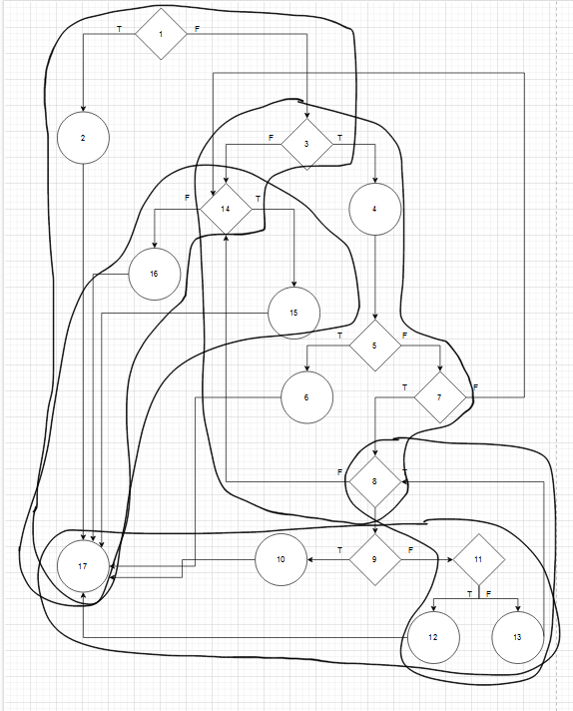
 |  | VVSS, Info Romana, 2023-2024

F02. Afisarea task-rilor (descrierea, data si ora de inceput si intervalul de timp la care se repeta, dat ca numar de ore si minute pentru fiecare task) planificate intr-o anumita perioada de timp, precizata ca data si ora de inceput si data si ora de sfarsit. In cazul in care nu exista task-uri planificate in perioada data de timp, nu se va afisa nimic.

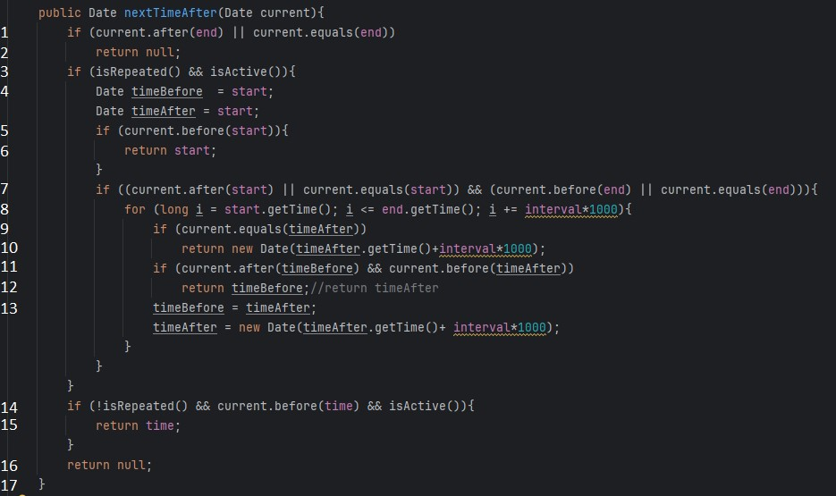
F02. Covered source code |  |  | F02. Control Flow Graph (CFG) | F02. Cyclomatic Complexity (CC)
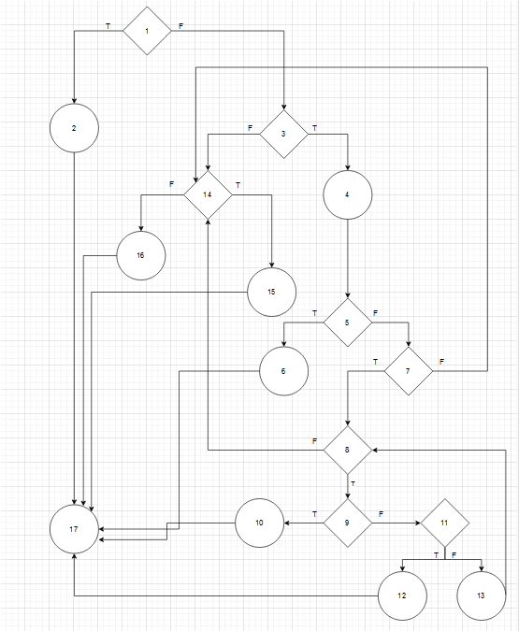
Line No. | Source code |  | Se va insera CFG asociat codului sursa testat (poza, diagrama, etc.). | CC1 = No. of regions = |  | 9
Req02_L01 | … |  |  | CC2 = Edges - Nodes + 2 = |  | 24 - 17 + 2 = 9
Req02_L02 | … |  | <Req02 CFG > | CC3 = No. of Conditions + 1 = |  | 8 + 1 = 9
Req02_L03 | …
... | …
.. | … |  |  | F02. Individual Paths
... | …
 |  |  |  | Path No. | Path
 |  |  |  | F02_P01 | 1T - 2 - 17
 |  |  |  | F02_P02 | 1F - 3F - 14F - 16 - 17
 |  |  |  | F02_P03 | 1F - 3F - 14T - 15 - 17
 |  |  |  | F02_P04 | 1F - 3T - 4 - 5T - 6 - 17
 |  |  |  | F02_P05 | 1F - 3T - 4 - 5F - 7F - 14F-16-17
 |  |  |  | F02_P06 | 1F - 3T - 4 - 5F - 7T - 8F - 14..
 |  |  |  | F02_P07 | 1F - 3T - 4 - 5F - 7T - 8T - 9T - 10 - 17
 |  |  |  | F02_P08 | 1F - 3T - 4 - 5F - 7T - 8T - 9F - 11T - 12 - 17
 |  |  |  | F02_P09 | 1F - 3T - 4 - 5F - 7T - 8T - 9F - 11F - 13 - 8 …

